лилии
Прайс на луковицы лилий 2025-2026 г.
ООО «Красный клен», УНП 690605438
222228, Минская обл., Смолевичский р-н, Курганский сельисполком, д. Шипяны, ул. Школьная, дом 2, кабинет № 20/1
IBAN: BY 20 TECN 3012 7332 0000 0000 0010 в ОАО «Технобанк» г.Минск,
BIC: TECNBY22

Адрес оптового склада:
Минский р-н, м-н Уручье (заезд с дороги Колодищи - Заславль), Колодищанский с/с 75.
телефон +375-29-6422580
e-mail: info@rasliny.by
сайт: www.rasliny.by

- ла-гибриды (лонгифлорум x азиатская)
- от-гибриды (восточная x тигриниум)
- ло-гибриды (лонгифлорум x восточная)
- ао-гибриды (азиатская x восточная)
В наличии собственное производство
Наименование | Группа | Размер луковицы | Цена опт с НДС, BYN | Розничная цена, BYN | Цвет | Высота,см | Доступное количество |  | Количество к заказу, шт | Сумма опт, руб | Сумма розница, руб
 |  |  | Мелкий опт - от 20шт
ОТ гибриды (лилия-дерево)

Conca D'Or | OT | 16/20 | 4.00 | 5.00 | светло-желтая, цветок 25см | 150см | 101 |  |  | 0.00 | 0.00
Felino | OT | 10/14 |  | 3.00 | белая с желтым центром, 20-25см | 140см | 20 |  |  | 0.00 | 0.00
Flavia | OT | 12/14 |  | 4.00 | винно-красная с желтой каймой | 120-130см | 8 |  |  | 0.00 | 0.00
Red Desire | OT | 12/18 | 3.20 | 4.00 | темно-красная с белой серединой | 100-120см | 70 | 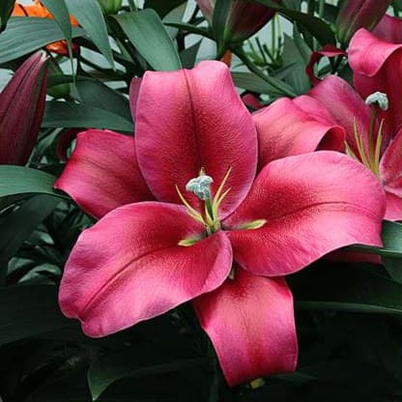 |  | 0.00 | 0.00

Восточные гибриды

Marlon | OR | 12/14 |  | 7.00 | розовая с белой каймой | 90-100см | 8 |  |  | 0.00 | 0.00
ЛА гибриды

Eyeliner | LA | 10/14 |  | 3.00 | белая | 100-110см | 20 |  |  | 0.00 | 0.00
Азиатские гибриды
Arosa | AS | 10/14 | 2.30 | 2.50 | розовая, 18-20см | 90-100см | 32 |  |  | 0.00 | 0.00
Лилия в ассортименте

смесь |  | 10/14 | 2.40 | 3.00 | разные цвета |  | 110 |  |  | 0.00 | 0.00
смесь |  | 8/14 | 2.30 | 2.50 | разные цвета |  | 97 |  |  | 0.00 | 0.00
 |  |  |  |  |  |  |  |  | 0 | 0.00 | 0.00

гладиолус
В наличии - собственное производство
Наименование | Размер луковицы | Цена опт с НДС, BYN | Розничная цена, BYN | Цвет | Высота,см | Доступное количество |  | Количество к заказу, шт | Сумма опт, руб | Сумма розница, руб
 |  | Мелкий опт - от 20шт
луковицы гладиолусов

Cantate | разные | 2.00 | 2.50 | розовый | 100-120см | 24 |  |  | 0.00 | 0.00
Cartago | разные | 2.00 | 2.50 | алый | 100-120см | 52 |  |  | 0.00 | 0.00
Cream Perfection | разные | 2.00 | 2.50 | кремово-розовый | 100-120см | 13 |  |  | 0.00 | 0.00
Essential | разные | 2.00 | 2.50 | белый | 100-120см | 7 | 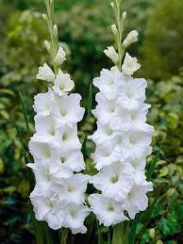 |  | 0.00 | 0.00
Live Oak | разные | 2.00 | 2.50 | ярко-оранжевый |  | 56 |  |  | 0.00 | 0.00
Manhattan | разные | 2.00 | 2.50 | красный | 100-120см | 29 |  |  | 0.00 | 0.00
смесь | разные | 1.50 | 2.00 | разные цвета | 100-120см | 91 |  |  | 0.00 | 0.00
 |  |  |  |  |  |  |  | 0 | 0.00 | 0.00

георгина
В наличии - собственное производство
Наименование | Размер луковицы | Цена опт с НДС, BYN | Розничная цена, BYN | Цвет | Высота,см | Время цветения | Доступное количество |  | Количество к заказу, шт | Сумма, руб
 |  | Мелкий опт - от 20шт
Георгины

Bolero |  |  | 8.00 | красная | 50-60 см | июль-октябрь | 4 | 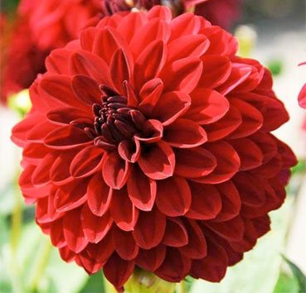 |  | 0.00
Galery Singer |  |  | 8.00 | красная | 40 см | июль-октябрь | 3 | 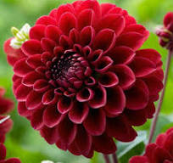 |  | 0.00
Gallery Art Fair |  |  | 8.00 | белая с желтой серединкой | 90-110 см | июль-октябрь | 8 | 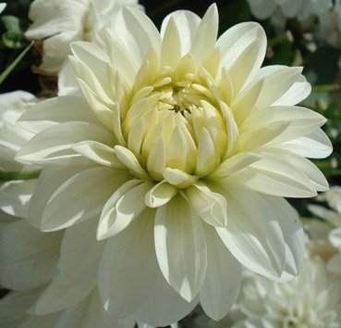 |  | 0.00
Fimbriata Red Fubuki |  |  | 8.00 | красная, махрово-бахромчатая | 90-100 см | июль-октябрь | 3 | 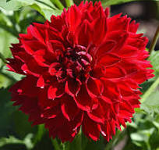 |  | 0.00
Café Au Lait |  |  | 8.00 | кремовая | 30 см | июль-октябрь | 5 | 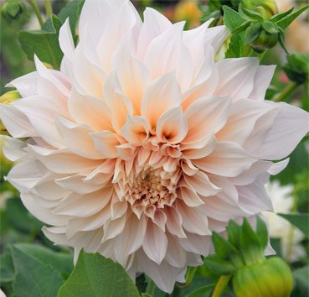 |  | 0.00
Ball Boom Boom White |  |  | 8.00 | белая | 30 см | июль-октябрь | 7 | 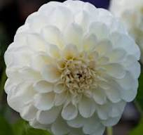 |  | 0.00
Wittem |  |  | 8.00 | белая с лиловыми кончиками | 40-60 см | июль-октябрь | 17 | 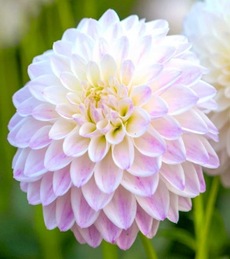 |  | 0.00
White Aster |  |  | 8.00 | белая с желтой серединкой | 100-110 см | июль-октябрь | 15 | 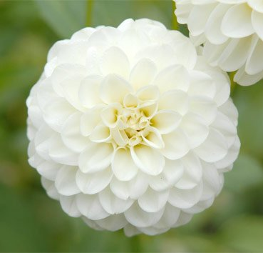 |  | 0.00
 |  |  |  |  |  |  |  |  | 0 | 0.00

